figuur19
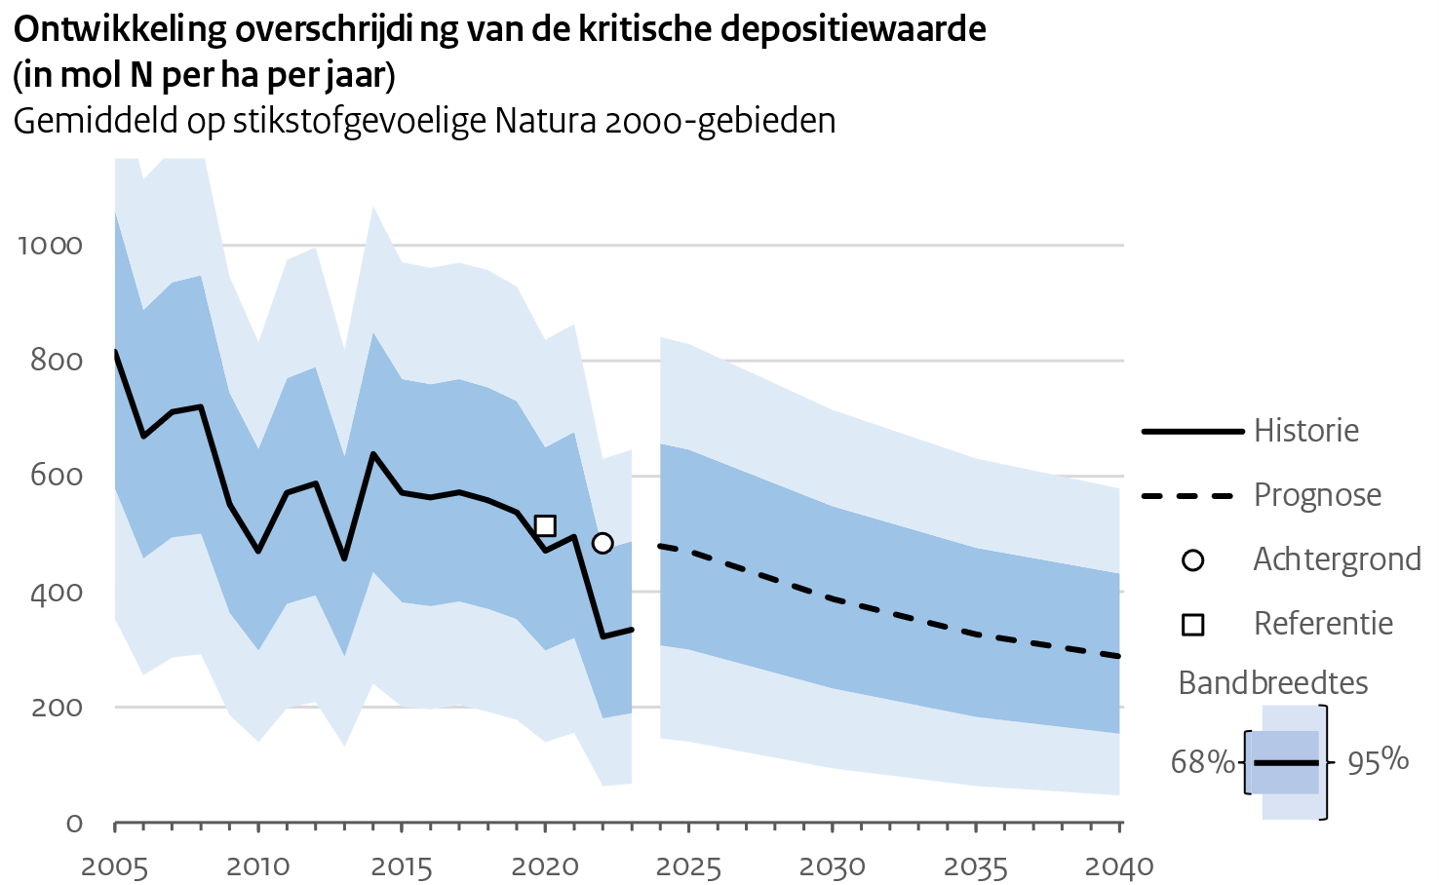
Scenario | Jaar | Eenheid | Waarde | 95% bandbreedte |  | 68% bandbreedte
Scenario | Jaar | Eenheid | Waarde | onderkant | bovenkant | onderkant | bovenkant
Historische reeks | 2005 | mol N/ha/jaar | 816 | 353 | 1314 | 579 | 1061
Historische reeks | 2006 | mol N/ha/jaar | 669 | 255 | 1114 | 457 | 888
Historische reeks | 2007 | mol N/ha/jaar | 711 | 286 | 1166 | 494 | 936
Historische reeks | 2008 | mol N/ha/jaar | 720 | 291 | 1181 | 500 | 948
Historische reeks | 2009 | mol N/ha/jaar | 551 | 186 | 946 | 363 | 745
Historische reeks | 2010 | mol N/ha/jaar | 470 | 139 | 832 | 298 | 648
Historische reeks | 2011 | mol N/ha/jaar | 571 | 198 | 975 | 379 | 770
Historische reeks | 2012 | mol N/ha/jaar | 587 | 209 | 997 | 393 | 789
Historische reeks | 2013 | mol N/ha/jaar | 457 | 131 | 819 | 287 | 635
Historische reeks | 2014 | mol N/ha/jaar | 638 | 240 | 1068 | 434 | 850
Historische reeks | 2015 | mol N/ha/jaar | 571 | 201 | 971 | 381 | 768
Historische reeks | 2016 | mol N/ha/jaar | 563 | 196 | 961 | 375 | 759
Historische reeks | 2017 | mol N/ha/jaar | 572 | 204 | 970 | 383 | 768
Historische reeks | 2018 | mol N/ha/jaar | 558 | 192 | 957 | 370 | 754
Historische reeks | 2019 | mol N/ha/jaar | 537 | 178 | 929 | 352 | 730
Historische reeks | 2020 | mol N/ha/jaar | 471 | 139 | 836 | 298 | 650
Historische reeks | 2021 | mol N/ha/jaar | 495 | 155 | 864 | 320 | 677
Historische reeks | 2022 | mol N/ha/jaar | 322 | 63 | 630 | 180 | 473
Historische reeks | 2023 | mol N/ha/jaar | 334 | 67 | 646 | 189 | 487
Prognose | 2025 | mol N/ha/jaar | 470 | 140 | 829 | 299 | 646
Prognose | 2030 | mol N/ha/jaar | 387 | 94 | 715 | 232 | 548
Prognose | 2035 | mol N/ha/jaar | 326 | 63 | 631 | 183 | 476
Prognose | 2040 | mol N/ha/jaar | 288 | 47 | 579 | 154 | 431
Referentie | 2020 | mol N/ha/jaar | 514
Achtergrond | 2022 | mol N/ha/jaar | 484

figuur21
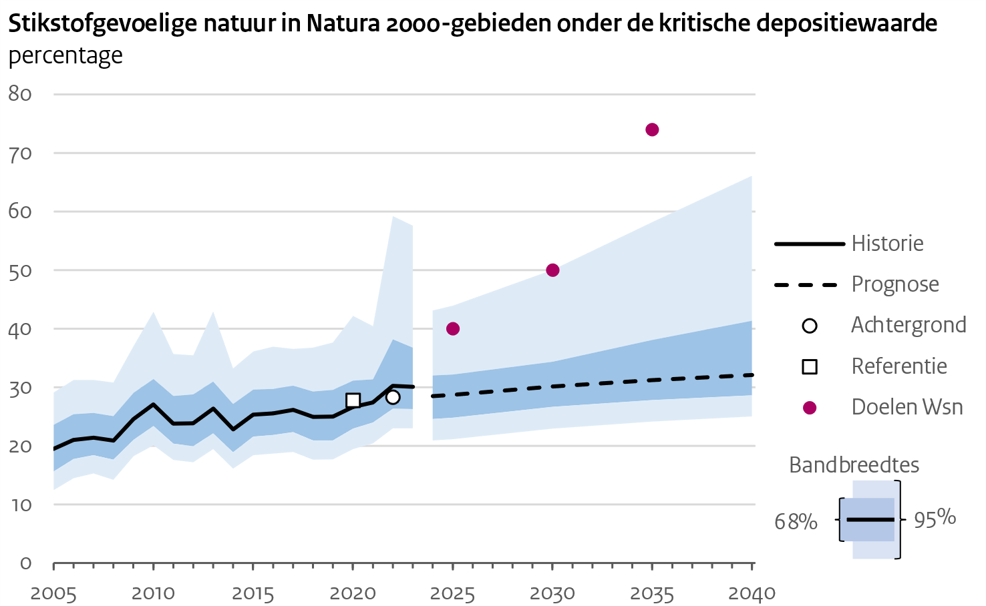
Scenario | Jaar | Eenheid | Waarde | 95% bandbreedte |  | 68% bandbreedte
Scenario | Jaar | Eenheid | Waarde | onderkant | bovenkant | onderkant | bovenkant
Historische reeks | 2005 | % | 19.5 | 12.5 | 29.1 | 15.6 | 23.6
Historische reeks | 2006 | % | 21.0 | 14.5 | 31.3 | 17.8 | 25.4
Historische reeks | 2007 | % | 21.4 | 15.3 | 31.3 | 18.4 | 25.6
Historische reeks | 2008 | % | 20.9 | 14.2 | 30.8 | 17.7 | 25.1
Historische reeks | 2009 | % | 24.6 | 18.3 | 37.1 | 21.1 | 29.1
Historische reeks | 2010 | % | 27.1 | 20.1 | 42.9 | 23.4 | 31.4
Historische reeks | 2011 | % | 23.8 | 17.6 | 35.7 | 20.4 | 28.6
Historische reeks | 2012 | % | 23.9 | 17.2 | 35.5 | 20.0 | 28.8
Historische reeks | 2013 | % | 26.4 | 19.5 | 43.0 | 22.2 | 31.0
Historische reeks | 2014 | % | 22.8 | 16.1 | 33.3 | 18.9 | 27.2
Historische reeks | 2015 | % | 25.3 | 18.4 | 36.1 | 21.6 | 29.7
Historische reeks | 2016 | % | 25.6 | 18.7 | 37.0 | 21.9 | 29.8
Historische reeks | 2017 | % | 26.2 | 19.0 | 36.6 | 22.4 | 30.3
Historische reeks | 2018 | % | 25.0 | 17.7 | 36.8 | 21.0 | 29.3
Historische reeks | 2019 | % | 25.0 | 17.7 | 37.7 | 21.0 | 29.6
Historische reeks | 2020 | % | 26.7 | 19.5 | 42.2 | 23.0 | 31.2
Historische reeks | 2021 | % | 27.4 | 20.5 | 40.4 | 24.0 | 31.4
Historische reeks | 2022 | % | 30.3 | 23.0 | 59.3 | 26.3 | 38.2
Historische reeks | 2023 | % | 30.1 | 23.0 | 57.6 | 26.3 | 36.8
Prognose | 2025 | % | 28.7 | 21.2 | 44.0 | 24.8 | 32.2
Prognose | 2030 | % | 30.2 | 23.0 | 50.1 | 26.7 | 34.4
Prognose | 2035 | % | 31.3 | 24.2 | 58.2 | 27.8 | 38.1
Prognose | 2040 | % | 32.1 | 25.1 | 66.2 | 28.7 | 41.4
Referentie | 2020 | % | 27.8
Achtergrond | 2022 | % | 28.3
Doel WSN | 2025 | % | 40.0
Doel WSN | 2030 | % | 50.0
Doel WSN | 2035 | % | 74.0

